AII-06-2025 (PE)
TOTAL DE RECOMENDACIONES
CUMPLIDAS
EN EJECUCIÓN

Institución | Número del informe | Nombre del Informe | Hallazgos | Recomendaciones de Auditoría | Unidad responsable de cumplimiento | Acciones de cumplimiento por la Administración | Contacto del Responsable | Evidencia de Cumplimiento de la Administración | Fecha de Emisión del Informe de Auditoría | Fecha de recepción de la recomendación a la unidad correspondiente | I Fecha límite de cumplimiento | II Fecha límite de cumplimiento | III Fecha límite de cumplimiento | I Prórroga | Condición de la Recomendación | Observaciones

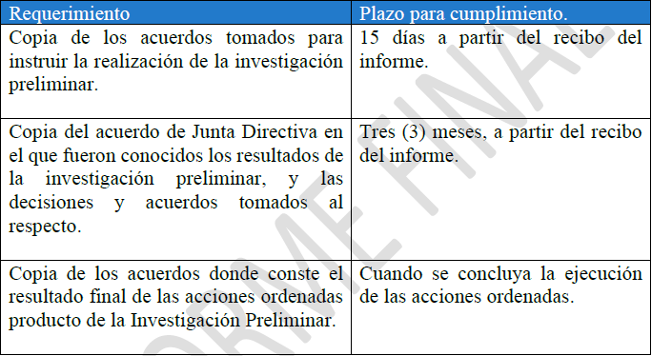
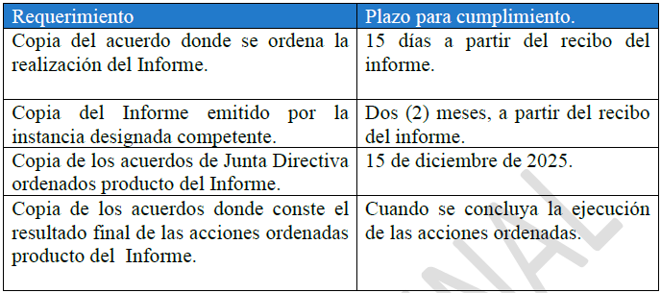
PANI | AII-06-2025 | “Auditoría de Cumplimiento sobre las acciones efectuadas por la Administración del PANI en la aplicación del Transitorio IX de la Ley Marco de Empleo Público, para el nombramiento del personal interino en propiedad en el Patronato Nacional de la Infancia” |  | 4.1. Instruir la realización de una investigación preliminar sobre los hechos expuestos en el presente informe y con base en los resultados, proceder a tomar acciones respectivas para el establecimiento de la eventual responsabilidad civil, penal y disciplinaria de los presuntos funcionarios responsables. Para la realización de la investigación preliminar y eventual procedimiento disciplinarios, se recomienda valorar la contratación de un órgano externo, por tratarse de hechos en que están involucrados un número considerable de funcionarios y varias instancias institucionales de alto nivel. Para dar por cumplida esta recomendación, se deberá remitir a esta Auditoría Interna lo siguiente: | JUNTA DIRECTIVA | Mediante acuerdo PANI JD OF 371-2025, de fecha 07 de octubre 2025, tomando en la sesión ordinaria 2025-055, artículo 004), parte 01), la Junta Directiva da por recibidos los resultados del informe borrador y acoge las recomendaciones contenidas. Mediante acuerdo PANI JD OF 371-2025, de fecha 07 de octubre 2025, tomando en la sesión ordinaria 2025-055, artículo 004), parte 02), la Junta Directiva, le ordena a la Presidencia Ejecutiva realizar las siguientes gestiones: 1. Contratar un órgano disciplinario externo. 2. Realizar un informe que contenga un análisis jurídico de la situación para tomar acciones. 3. Presentar una propuesta de ajuste al Reglamento de Reclutamiento, Selección y Nombramientos de Personal, para alinearlo con la Ley Marco de Empleo Público. Mediante acuerdo PANI JD OF 384-2025, de fecha 16 de octubre 2025, tomado en la sesión ordinaria 2025-057, artículo 011), aparte 01), la Junta Directiva da por recibido y aporueba el informe final AII-06-2025, así como tanmbien ratifica las recomendaciones y gira instrucciones a la Presidencia Ejecutiva para su cumplimiento dentro de los plazos establecidos. Mediante oficio PANI-PE-OF-3321-2025, de 04 de noviembre 2025, se realiza consulta sobre alcance de las recomendaciones 4.2 y 4.3 del informe, a la Auditoría Interna. Mediante oficIo PANI-AI-OF-252-2025, de fecha 12 de noviembre 2025, la auditoría brinda respuesta al criterio solicitado mediante oficio PANI-PE-OF-3321-2025. Mediante oficio PANI-PE-OF-3625-2025, de fecha 09 de diciembre 2025, se remite informa la Junta Directiva el estado de cumplimiento de las recomendaciones y a su vez se plantea la solicitud de prórrogas para garantizar el adecuado cumplimiento de las recomendaciones. Mediante acuerdo PANI JD OF 452-2025, de fecha 09 de diciembre 2025, tomando en la sesión ordinaria 2025-067, artículo 011), aparte 01), la Junta Directiva aprueba la solicitud de prorroga solicitada por la Presidencia Ejecutiva, quedando los plazos de la siguiente form | Kennly Garza Sánchez | PANI JD OF 371-2025 PANI JD OF 384-2025 PANI-PE-OF-3321-2025 PANI-AI-OF-252-2025 PANI-PE-OF-3625-2025 PANI JD OF 452-2025 | 2025-10-08 | 2025-10-16 | 6-Nov-2025 | 16-Jan-2026 |  |  | PROCESO
 |  |  |  | 4.2. Instruir a la Presidencia Ejecutiva u instancia competente que se designe, la realización de un Informe que contenga un análisis jurídico de la situación y recomendaciones sobre las acciones que se deben llevar a cabo para eventualmente declarar la invalidez de los actos de nombramiento en propiedad que se apartaron del marco legal, y otras acciones que a derecho corresponde realizar, de acuerdo con lo establecido en la Ley de Administración Pública, Ley Contra la Corrupción y el enriquecimiento ilícito, Código Penal y otra normativa aplicable Una vez conocido el Informe solicitado en el punto anterior, tomar las acciones que correspondan. Para dar por cumplida esta recomendación, se deberá remitir a esta Auditoría Interna lo siguiente: |  |  |  |  |  |  | 6-Nov-2025 | 16-Dec-2025 | 15-Dec-2025 |  | PROCESO
 |  |  |  | 4.3. Revisar y ajustar en lo que corresponda el Reglamento de Reclutamiento, Selección y Nombramiento de Personal por Competencias, asegurando su alineación con lo dispuesto en la Ley Marco de Empleo Público. En particular, se deberá garantizar la aplicación de pruebas técnicas, psicométricas y de conocimientos para la comprobación de idoneidad, como requisito indispensable previo a cualquier nombramiento en propiedad. Para dar por cumplida esta recomendación, se deberá remitir a esta Auditoría Interna lo siguiente: • Copia del acuerdo de Junta Directiva en que se ordena la realización de la revisión del Reglamento. • Copia del acuerdo de Junta Directiva en que conoció la propuesta remitida por la Presidencia Ejecutiva y las acciones tomadas. El cumplimiento de esta recomendación se acreditará mediante la remisión de lo solicitado en un plazo de dos meses a partir del recibo del informe. | PRESIDENCIA EJECUTIVA |  |  |  |  |  | 16-Dec-2025 |  |  |  | PROCESO

AII-001-2025 (GA)
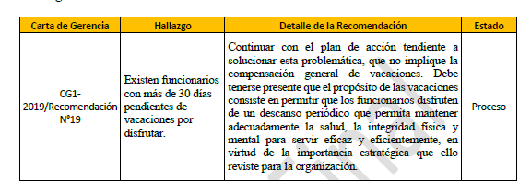
Institución | Número del informe | Nombre del Informe | Hallazgos | Recomendaciones de Auditoría | Unidad responsable de cumplimiento | Acciones de cumplimiento por la Administración | Contacto del Responsable | Evidencia del Cumplimiento de la Administración | Fecha de Emisión del Informe de Auditoría | Fecha de recepción de la recmendación a la unidad correspondiente | Fecha límite de cumplimiento | Prórroga/Ampliación de Plazo | Condición de la Recomendación | Observaciones
Patronato Nacional de la Infancia | AII-001-2025 | Evaluación de cumplimiento a recomendaciones emitidas en la Cartas de Gerencia de las Auditorías Externas para los Periodos 2019, 2020, 2021 y 2022”, |  | 4.3 Girar instrucciones a la Gerente de Administración, para que en el caso se la siguiente recomendación: pesente a esa Presidencia una propuesta de acciones para dar un cumplimiento efectivo al disfrute de vacaciones, y la revisión periódica de saldos de vacaciones vencidos a fin de que los funcionarios no acumulen más de 2 periodos. Dicha propuesta de acciones debe incluir al menos: • Acciones a realizar. • Responsables de ejecutar cada acción • Plazos para para su ejecución • Actividades de control periódico para verificar el disfrute de vacaciones. El plan de cumplimiento deberá remitirse a esta Auditoría Interna, a más tardar en 1 mes calendario de la fecha del presente informe Esta recomendación se dará por cumplida cuando se remita a esta auditoría la certificación de que se ha implementado la propuesta de acciones generada por la Gerencia de Administración y que en ese momento ningún funcionario presenta un saldo de vacaciones mayor a 30 días. (Ver párrafo 2.2 al 2.18) | Presidencia Ejecutiva, Gerencia de Administración (Depto. Recursos Humanos) | 07/02/2025: GA-0233-2025 DTI y DRH Solicitud de atención de la recomendación 4.3 del Informe AII-001-2025 al 24/02 13/02/2025: PANI-DTI-OF-040-2025 Respuesta a oficio PANI-GA-00231-2025. 18/02/2025: PANI-GA-OF-0309-2025 Asunto: Solicitud de instrucción en base a PANI-DTI-OF-040-2025 17/02/2025: PANI-GA-OF-00316-2025 Solicitud de extensión plazo atención de las recomendaciones 4.2 y 4.3 del Informe AII-001-2025 25/02/2025: PANI-AI-OF-038-2025 extension de plazo 01/04/2025: Seguimiento por correo 02/04/2025: PANI-DTI-OF-099-2025 : Respuesta a consulta realizada, mediante correo electrónico de fecha 1 de abril 07/04/2025: GA-0553-2025 Instruccion a DRH en relacion al DTI-099 30-05-2025: PANI-PE-OF-1602-2025 solicitud de atencion 4.3 plan de acción y cronograma recomendación 4.3 AII-01-2025. 04-06-2025: PANI-AI-OF-113-2025 Prorroga al 30 de junio 2025 | Kennly Garza Sánchez | PANI-PE-OF-2040-2025 y PANI-PE-OF-2041-2025 | 2025-01-24 | 2025-02-07 | 2025-02-24 | 25/02/2025: AI-038-2025 04-06-2025: AI-113-2025 15-07-2025: PE-2040-2025 | EN PROCESO
Patronato Nacional de la Infancia | AII-001-2025 | Evaluación de cumplimiento a recomendaciones emitidas en la Cartas de Gerencia de las Auditorías Externas para los Periodos 2019, 2020, 2021 y 2022”, |  | 4.4 Girar instrucciones a la Gerente de Administración para que se elabore un procedimiento para el seguimiento de las recomendaciones emitidas por las firmas de Auditores Externos que detalle al menos: - Actividades - Responsables - Plazos - Formas en que se verificará el cumplimiento de la recomendación - Informes a emitir, objetivo y destinatario. El procedimiento deberá remitirse a esta Auditoría Interna, a más tardar en 1 mes calendario de la fecha del presente informe, con lo cual se dará por cumplida la recomendación.(Ver párrafos del 2.28 al 2.31) | Presidencia Ejecutiva, Gerencia de Administración (Depto. Recursos Humanos) | 07/02/2025: GA-0234-2025 AI solicitud de extension plazo al 30 de abril 11/02/2025: PANI-AI-OF-030-2025 extension de plazo 28/04/2025: GA-0666-2025 Solicitud extension de plazo 05-05-2025: PE-1354-2025 solicita extension de plazo a AI 09/05/2025: PANI-AI-OF-086-2025 Respuesta Oficio PANI-PE-OF-1354-2025, solicitud de prórroga de la recomendación 4.4 del informe AII-001-2025 14/08/2025: Oficio PANI-GA-OF-1080-2025 se envió a PE para cumplimiento de recomendación 4.4 del informe. Se remitió junto con el procedimiento solicitado 22/08/2025: Se recibe oficio PANI-PE-OF-2419-2025, SOBRE APROBACIÓN de Procedimiento de seguimiento de las Firmas de AE, donde instruye para la divulgacion y la GA solicita a DFC mediante oficio PANI-GA-OF-1143-2025, la d | Kennly Garza Sánchez | PANI-AI-OF-220-2025 | 2025-01-24 | 2025-02-07 | 2025-02-24 | 25/02/2025: AI-038-2025 09/05/2025: AI-086-2025 | CUMPLIDA

